상품제안서
브리츠 골전도 블루투스이어폰 BONE5 | 상품코드: S23176

 |  |  |  |  |  |  | 02-713-8555 | www.synergygift.co.kr
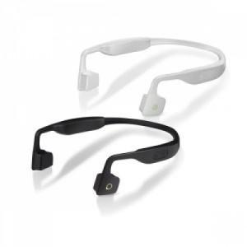 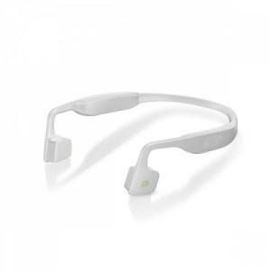 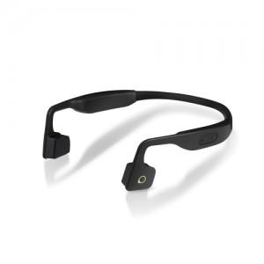

【상세/제작정보】 | <p><span style="font-size: 14pt;">※ 블랙 색상 단종, 화이트 색상만 진행 가능합니다.</span></p>

【인쇄/포장옵션】 | 스티커 / 포장지포장

【공급단가】 | 수량 | 30~ | 50~ | 100~ | 300~ | 500~
*VAT별도 | 화이트 | 32,100원 | 31,100원 | 30,200원 | 29,350원 | 28,800원

【상품 URL】 | https://www.synergygift.co.kr:443/src/goods_detail.php?gdno=23176

